Menu
Diagnostic de Performance Energétique
Prévision sur les appartements du Grand-Est


Ce formulaire a été conçu pour prédire le DPE d'un appartement du Grand-Est. Vous retrouverez une notice utilisateur en documentation.

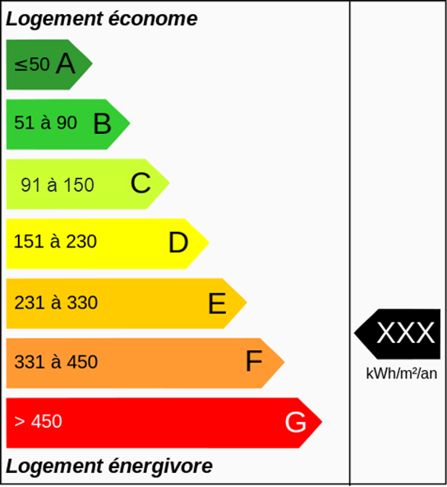

Formulaire de saisie

Resultat
Probabilité du DPE
 | c | D
C | 70 | 25 | 5
C
 | Votre DPE est :

 | Logement économique

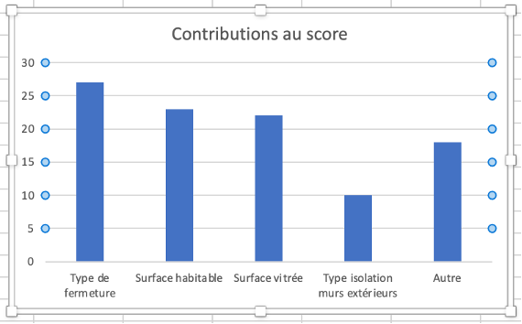

Retour au menu
 | Logement énergivort

image
